军械库
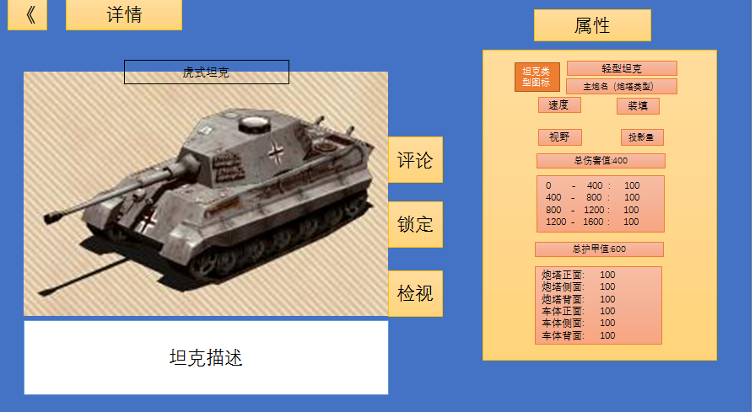
军械库系统

军械库系统即对战车进行管理的系统，玩家在军械库内可以直观的看到自己当前所拥有的战车，也可以在战车的详情界面了解战车的详细属性
军械库有最大容量限制，当超出限制后进行任何可能获得战车的操作都会提示军械库已满需要先进行清理
军械库的初始容量为100，之后可以通过商店使用物资或者高等资源扩充
军械库的最大容量上限为9999

进入军械库
可以通过主界面上的军械库进入军械库页面，右侧可以按照类型，攻击力，护甲等数值进行排序
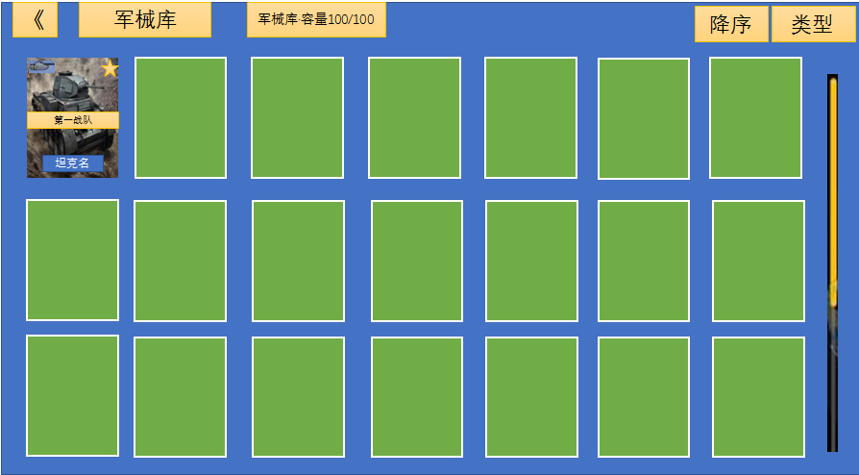

点击卡牌可以查看详情页面，还可以进行锁定，评论，检视等操作

